Sheet1

PEMERINTAH KABUPATEN DEMAK
SMP NEGERI 2 KARANGTENGAH
Jalan Raya Donorejo Kec. Karangtengah Demak, Jawa Tengah 59561
(0291) 6910950 Pos-el : smpn2.karangtengahdemak@yahoo.co.id

SURAT PERINTAH TUGAS
No : 800/124/2024

Dasar : | 1. Peraturan Menteri Keuangan Nomor 113/PMK.05/2012
 | 2. Peraturan Pemerintah Nomor 12 Tahun 2019
 | 3. Peraturan Daerah Kabupaten Demak Nomor 7 Tahun 2021
 | 4. Peraturan Bupati Demak Nomor 53 Tahun 2021
 | 5. Peraturan Bupati Demak Nomor 29 Tahun 2023

MEMERINTAHKAN :

Kepada : | 1. Nama | : | Titik Ardiati. S.Ag.
 | NIP. | : | 197705312014062001
 | Pangkat/Gol. | : | Penata Muda Tingkat I, III/b
 | Jabatan | : | Guru Pendidikan Agama Islam
 | 2. Nama | : | Ikke Nailul Afifah, S.Pd., M.Pd.I.
 | NIP | : | -
 | Pangkat/Gol. | : | -
 | Jabatan | : | Guru Pendidikan Agama Islam

Untuk : | Bimtek Penyusunan Perangkat Pembelajaran Mata Pelajaran Muata Lokal BTQ Jenjang SMP
 | SMP Negeri 3 Demak
 | Selasa s.d. Jum'at, 5 s.d. 8 November 2024
 | Selasa, 5 November 2024. Pukul 07.30. WIB

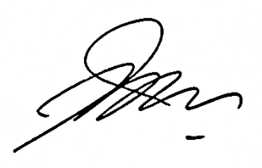
 |  |  |  | Ditetapkan di : Demak
 |  |  |  | Pada Tanggal : | 5 November 2024
 |  |  |  | Kepala SMP Negeri 2 Karangtengah
 |  |  |  | Kab. Demak

 |  |  |  | Priyantono, S.Pd., M.Pd.
 |  |  |  | NIP. 196902251994031005

